実施前
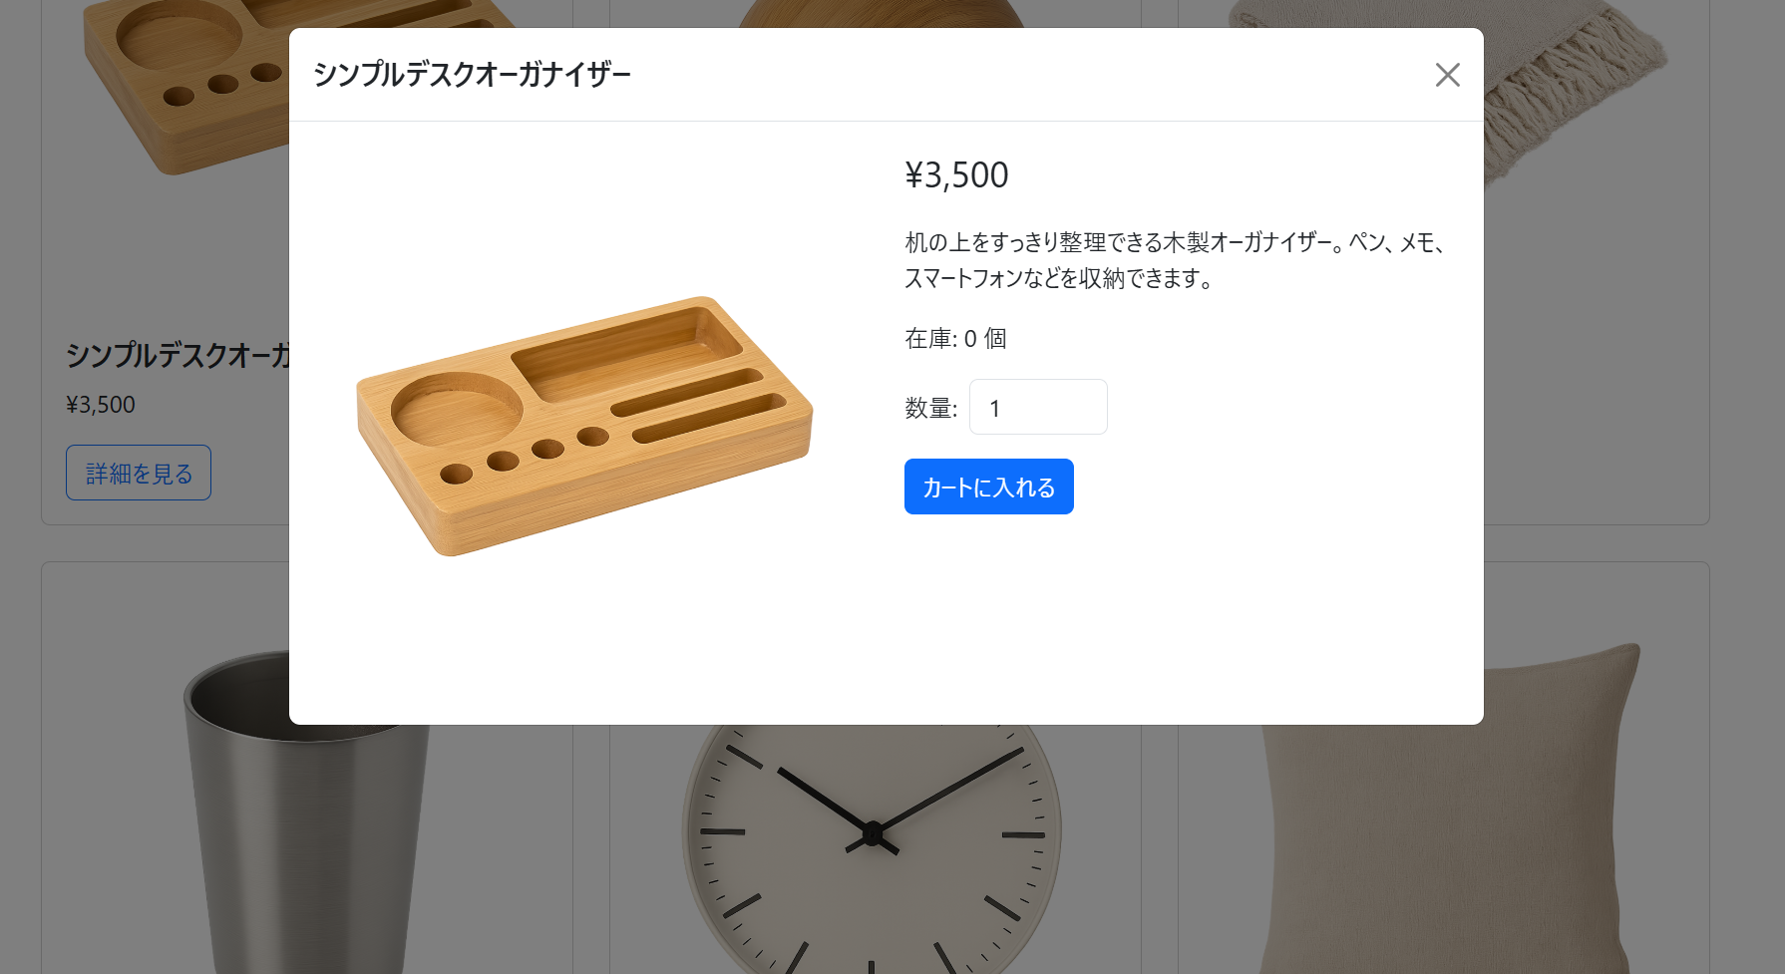

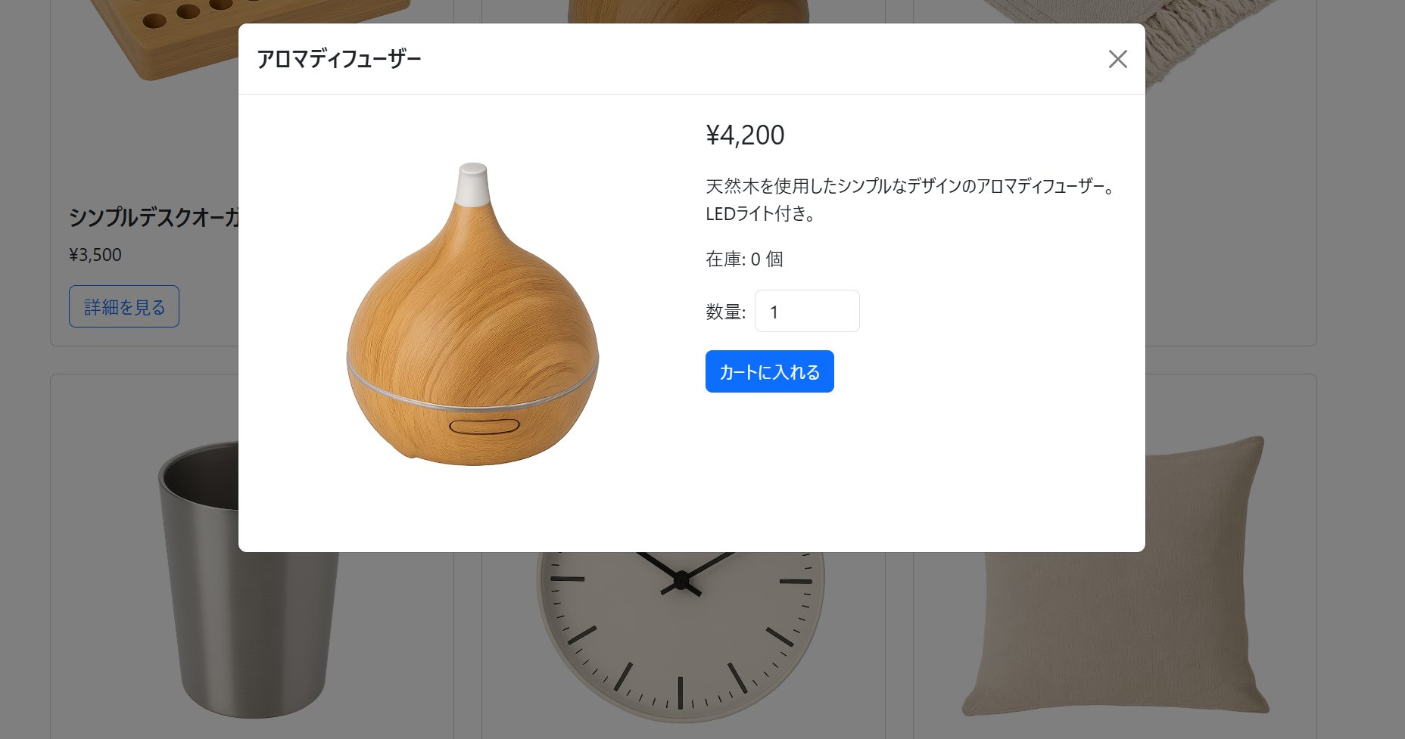

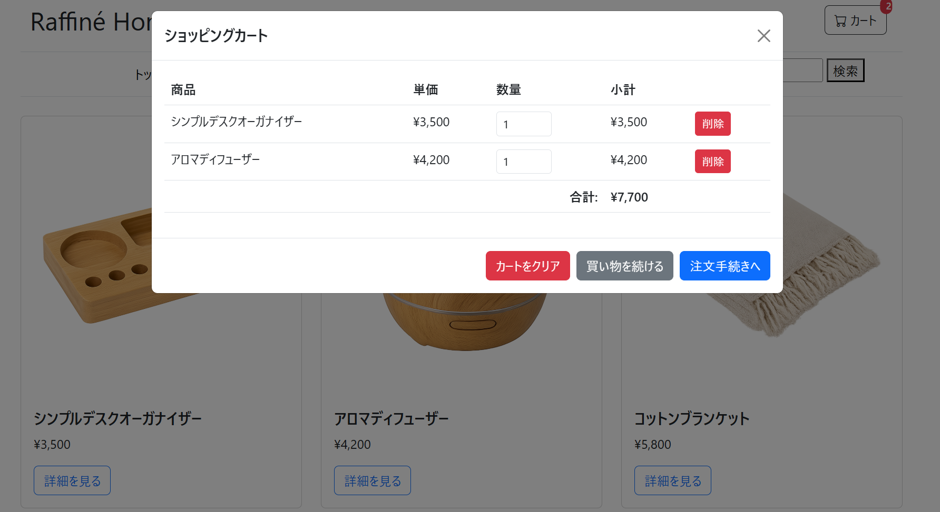

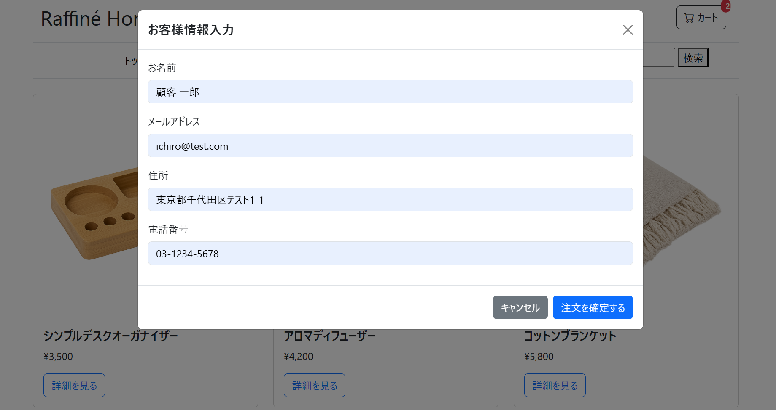

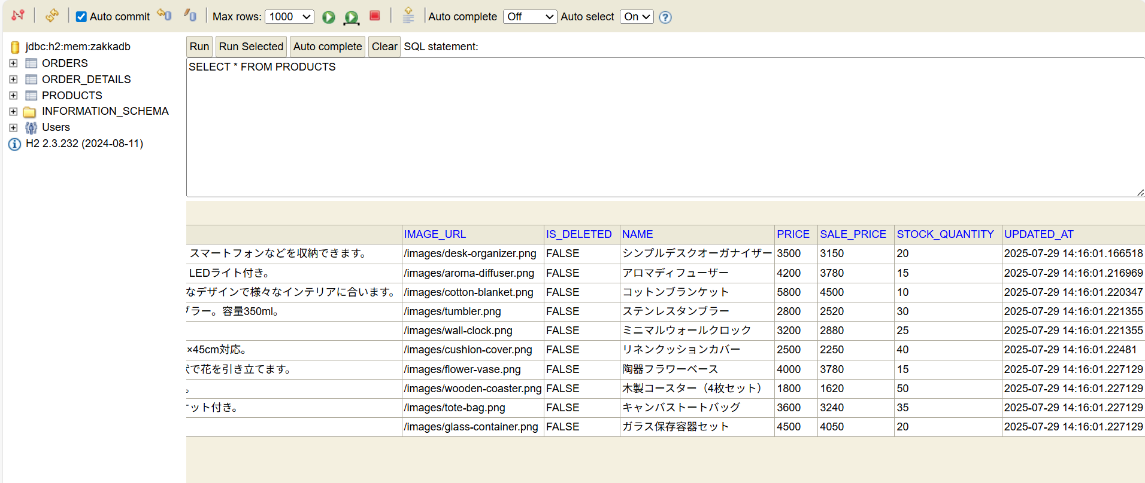

実施後
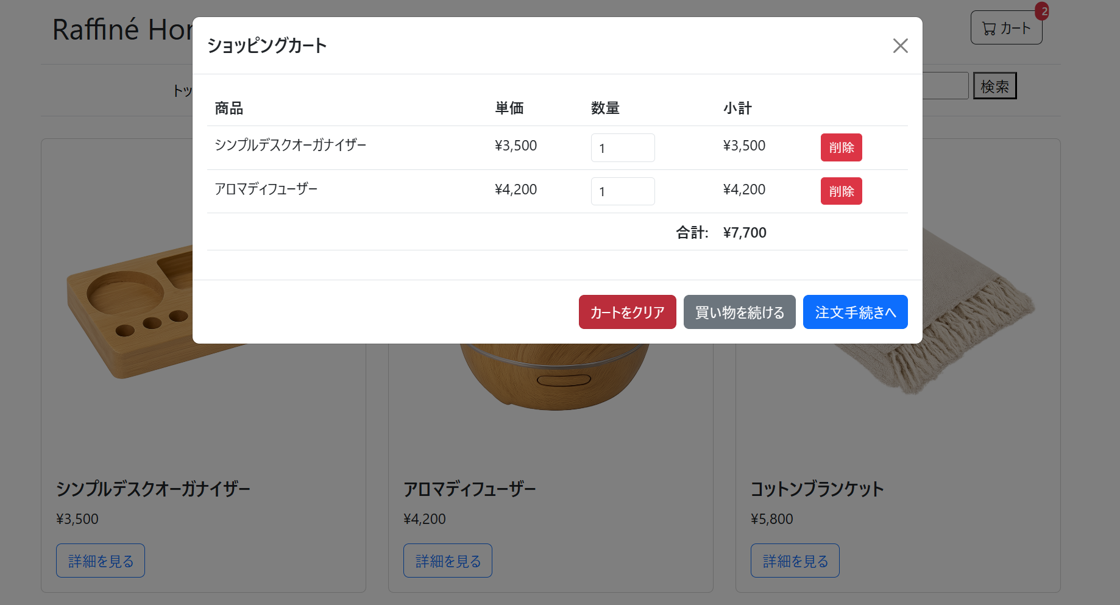
1. 注文API (POST /api/orders) 呼び出しでサーバー側エラー (例: 500 Internal Server Error または適切なエラーコード) が発生すること (OrderService の在庫チェックによる例外)。
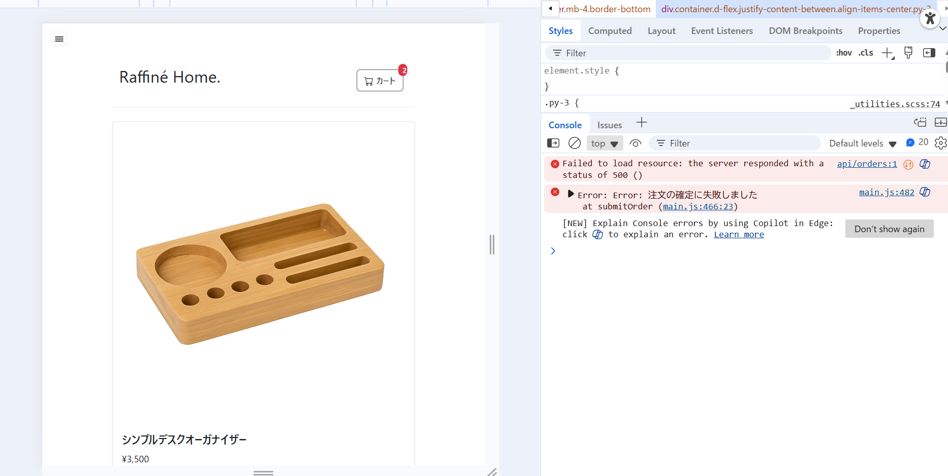

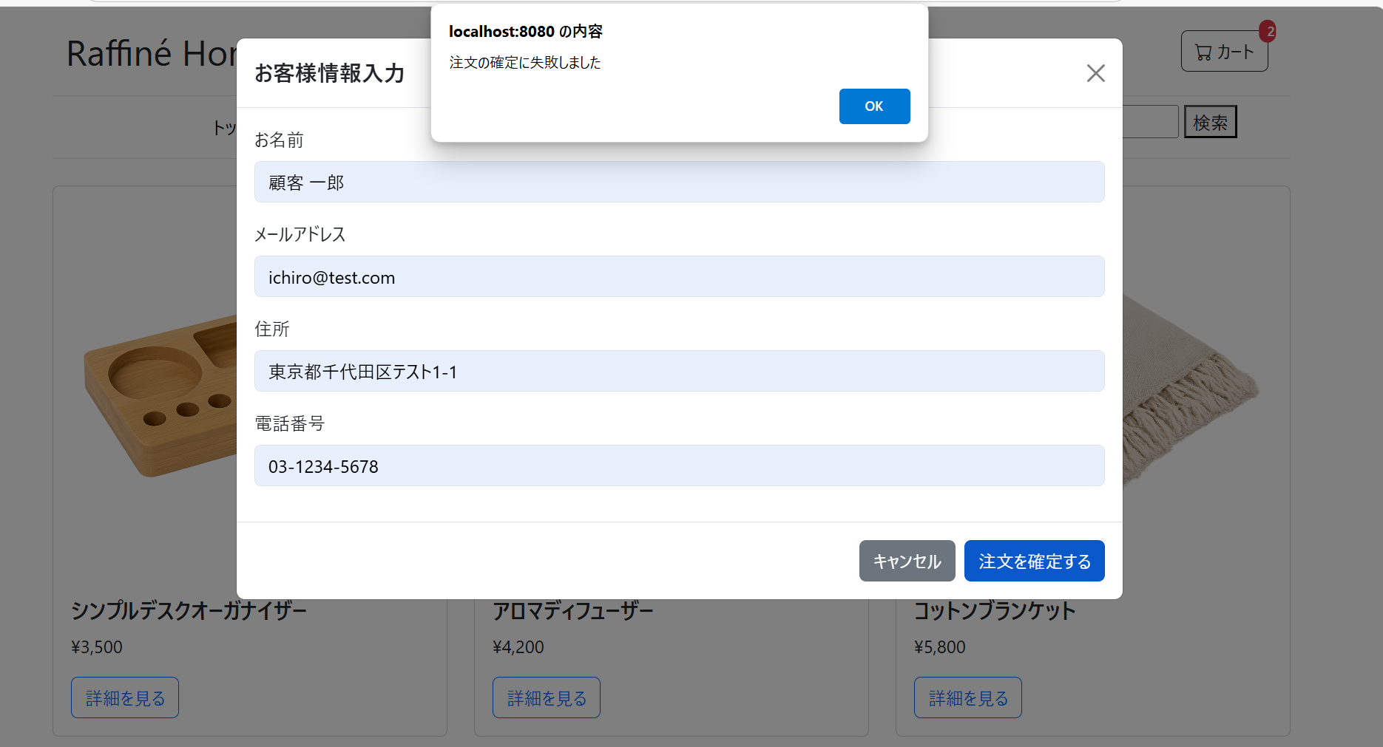
2. 画面上にエラーメッセージが表示されること (現在のmain.jsでは汎用的なエラー表示)。

Ordersテーブル

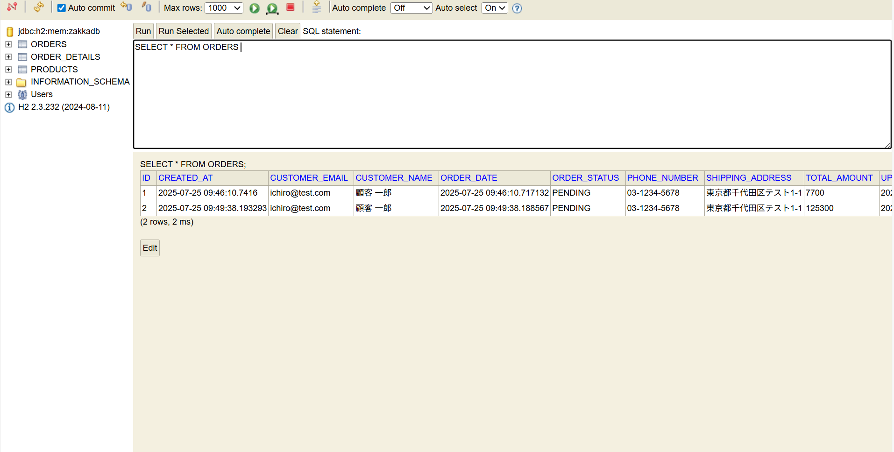
3. DBのordersテーブルに変化がないこと (トランザクションがロールバックされる)。
Productsテーブル

3. DBのproductsテーブルに変化がないこと (トランザクションがロールバックされる)。
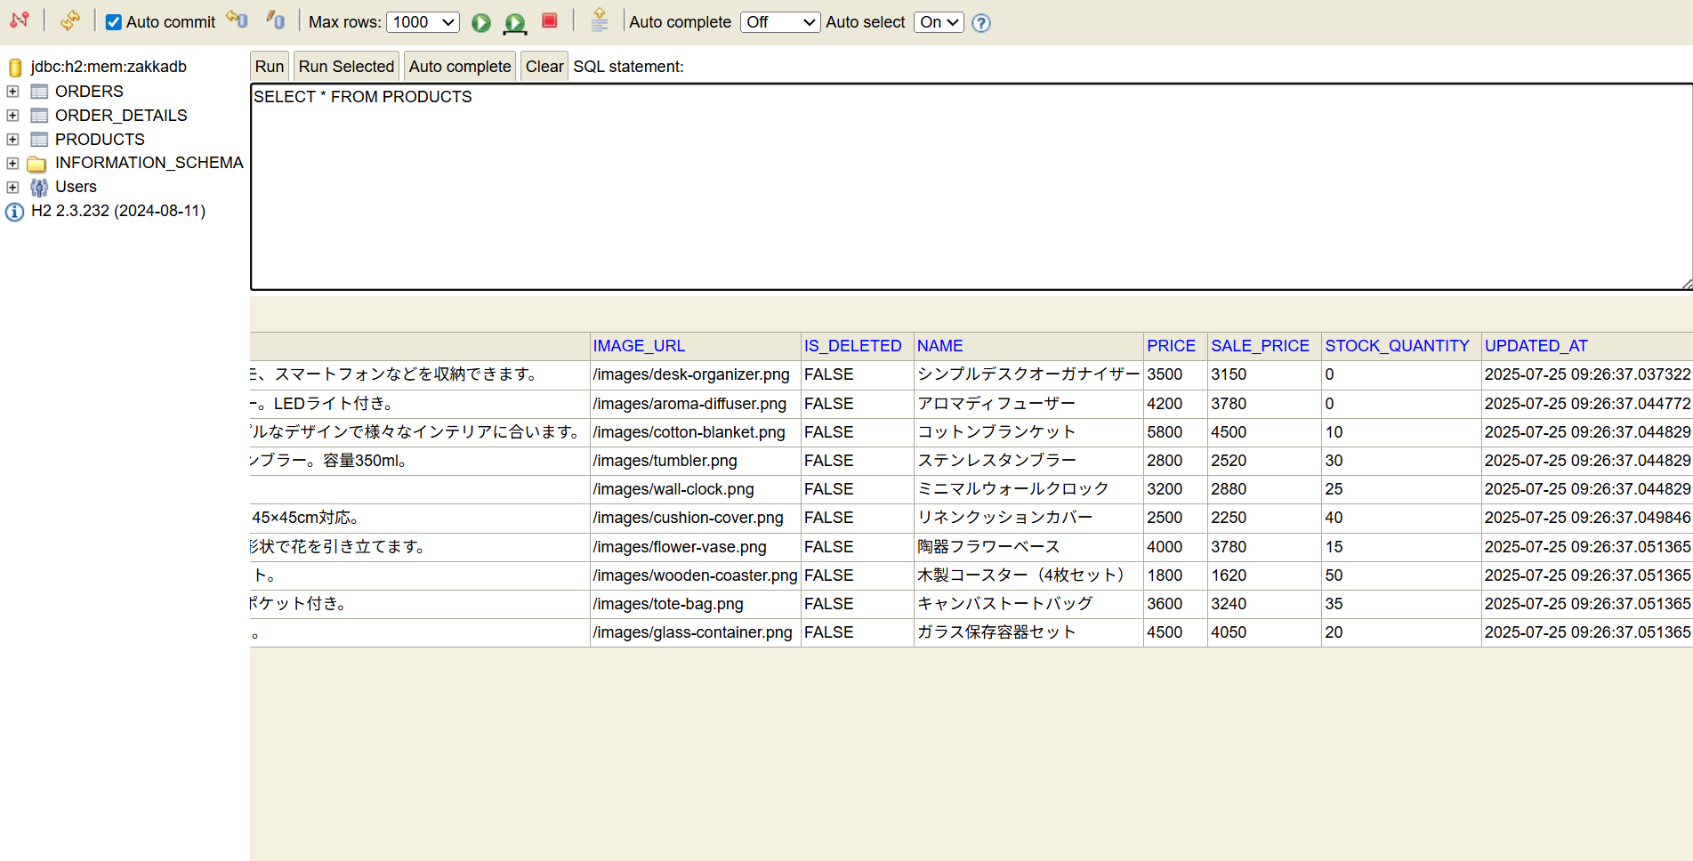

4. カートの中身やバッジは変化しないこと。

